Sheet3
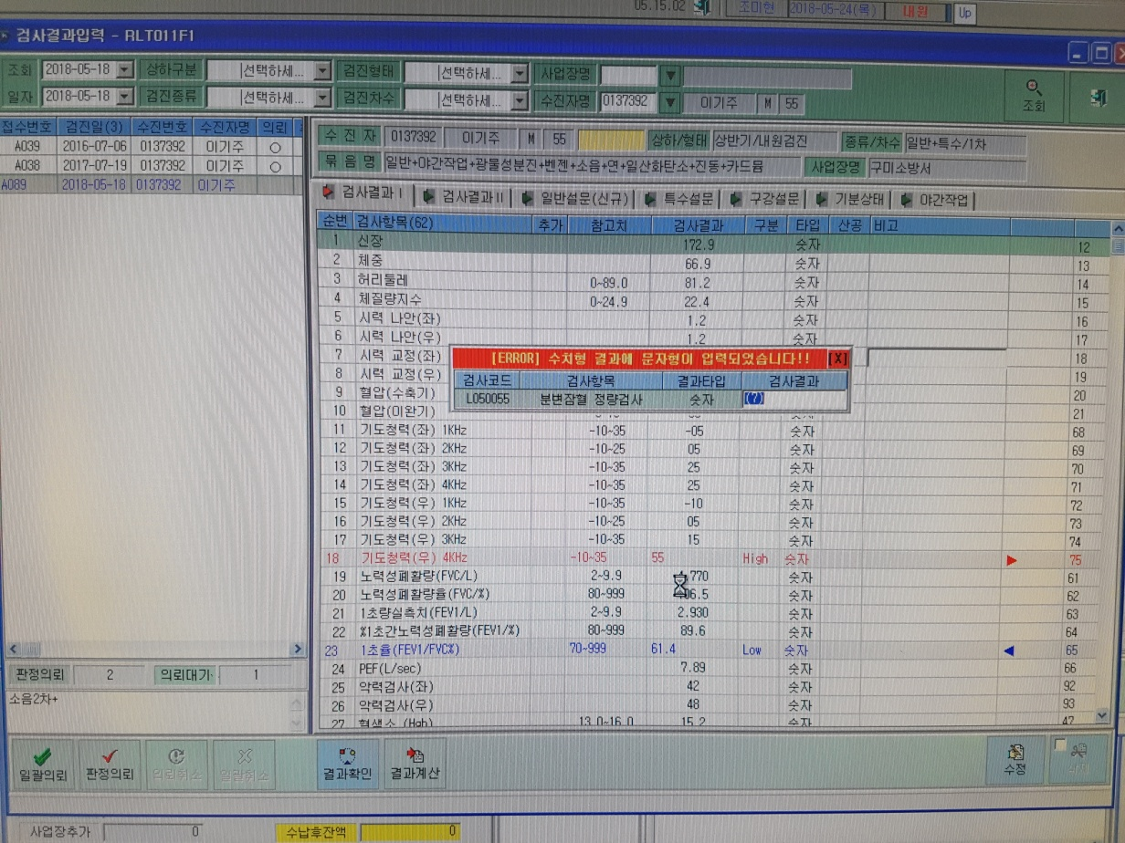
<검사결과확인화면>
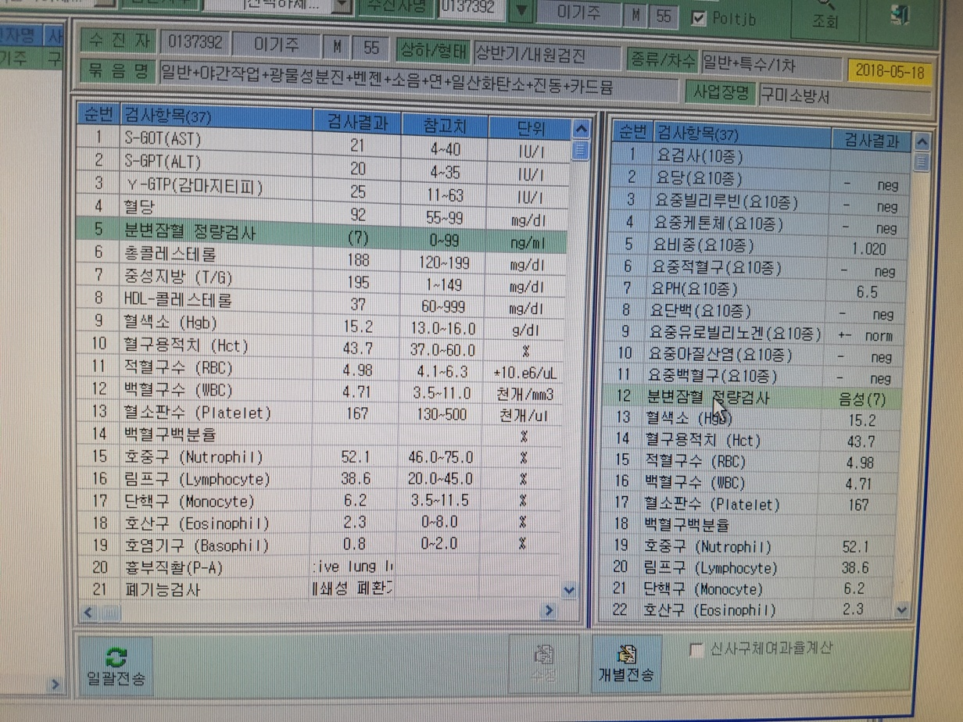

<검사결과입력화면>

